关系图
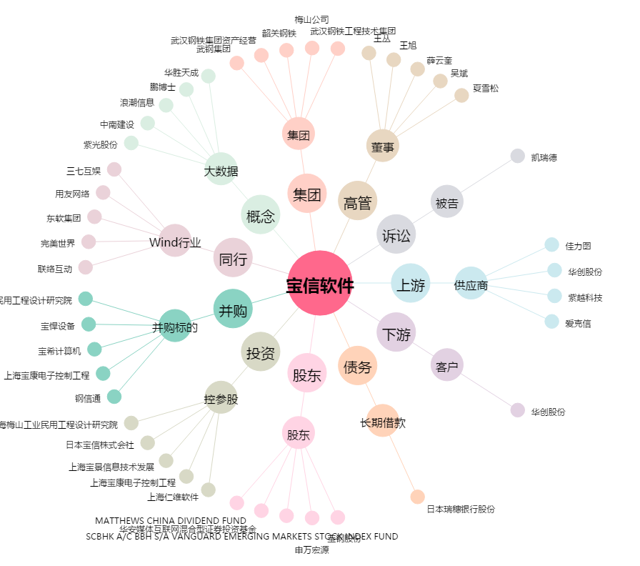
宝信软件[600845.SH] - 关系概览图

